Forside
StrukturStatistik 2018
26. maj 2023

Opdateret udgave
Den 2. august 2019 blev udgivelsen af StrukturStatistik 2018 fra den 15. maj 2019 opdateret. Tallene vedr. medarbejdere med særligt ansvar inden for hovedarbejdsfunktion "Højt kvalifikationsniveau" og "Mellemhøjt kvalifikationsniveau" er opdateret. Dette gælder tabellerne: Tabel 1.1 Antal ansættelsesforhold, ansættelsesvilkår, arbejdsfunktioner og lønmodtagergrupper Tabel 1.3 Antal ansættelsesforhold for voksne, brancher og arbejdsfunktioner Tabel 2.1 Medarbejderomkostningernes sammensætning, lønmodtagergrupper og arbejdsfunktioner Tabel 4.2 Årlig ændring i fortjeneste ekskl. genetillæg pr. time for voksne, arbejdsfunktioner

Der er den 26. maj 2023 også rettet en fejl i tabel 1.3, hvor der tidligere for nogle brancher var indsat forkerte antal i de fire kolonner til højre i tabellen.

Størstedelen af de samlede medarbejderomkostninger går til direkte løn
Omkostningerne ved at få udført en times arbejde af en almindelig voksen lønmod-tager på virksomheder inden for DA-området lød gennemsnitligt på 283,98 kr. i 2018. StrukturStatistikken belyser medarbejderomkostningerne og viser, hvordan de samlede medarbejderomkostningerne er sammensat af forskellige elementer. Den tegner et overordnet billede af størrelsen på omkostningselementerne i virksom-hedernes samlede medarbejderomkostninger, og indeholder detaljeret information om lønniveauer og -spredning opgjort ved forskellige lønbegreber for arbejds-funktioner, brancher m.v.

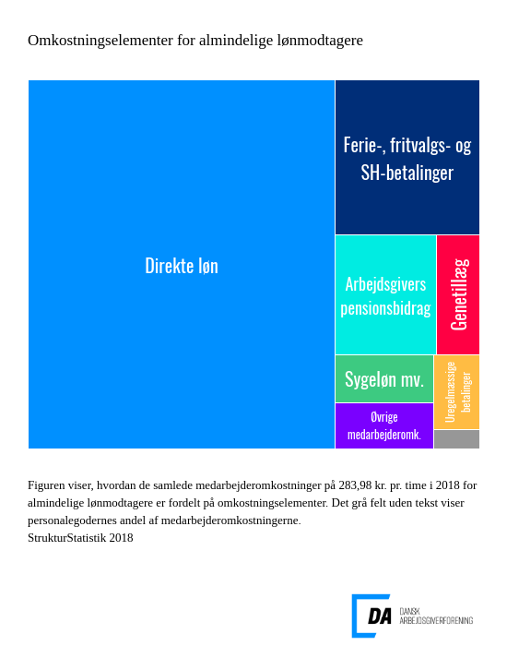

Link til figur

I 2018 udgjorde direkte løn, dvs. grundløn, personlige tillæg og lønmodtagers eget pensionsbidrag, 67,9 pct. af de samlede medarbejderomkostninger, og det svarer til 192,70 kr. pr. time. Lønmodtagers bidrag til pension var på 11,04 kr. pr. time, og fraregnes det, udgør lønnen 64,0 pct. af omkostningerne.

Det næststørste omkostningselement til almindelige lønmodtagere er betalinger til ferie samt SH-dage og fritvalgsordninger, som gennemsnitligt kostede 38,32 kr. pr. time. Ferie-, SH- og fritvalgsbetalinger udgjorde 13,5 pct. af de samlede omkostninger. Løn under ferie og feriegodtgørelse udgør størstedelen heraf. Ved overenskomstfor-nyelserne i de senere år er fritvalgsordninger og SH- og fritvalgsbetalinger gradvist forhøjede og repræsenterer også væsentlige omkostninger. Fritvalgsbetalingerne, som indgår i dette omkostningselement i StrukturStatistikken, er baseret på udbetalinger fra lønmodtagernes fritvalgskonti og særlige opsparingsordninger. StrukturStatistikken adskiller sig derved fra KonjunkturStatistikken, hvor værdien af de aftalte forhøjelser er fuldt indregnet.

Statistikkens tal for samlede medarbejderomkostninger omfatter desuden omkostnin-ger, som arbejdsgiver er forpligtet til at betale til ifølge love eller overenskomster, fordi virksomheden har ansatte. Omkostningselementet kaldes i statistikken for øvrige medarbejderomkostninger, og det omfatter også forskellige omkostninger, som arbejdsgiver kan afholde til arbejdstøj, firmaidræt, fester, kantine tilskud m.v. For almindelige lønmodtagere repræsenterede øvrige medarbejderomkostninger gennem-snitligt en værdi på 7,84 kr. pr. time i 2018.

Ovenstående giver kun et beskedent indblik i, hvordan medarbejderomkostningerne er sammensat. Både regnearket med hovedresultater og den detaljerede udgivelse for StrukturStatistik 2018 indeholder tal for alle omkostningselementer i figuren for større lønmodtagergrupper og overordnede grupperinger af arbejdsfunktioner, brancher mv. StrukturStatistik 2018 indeholder desuden information om spredningen i lønningerne, samt tal for den årlige udvikling i lønomkostningerne for forskellige lønbegreber, arbejdsfunktioner og brancher.

1. Population
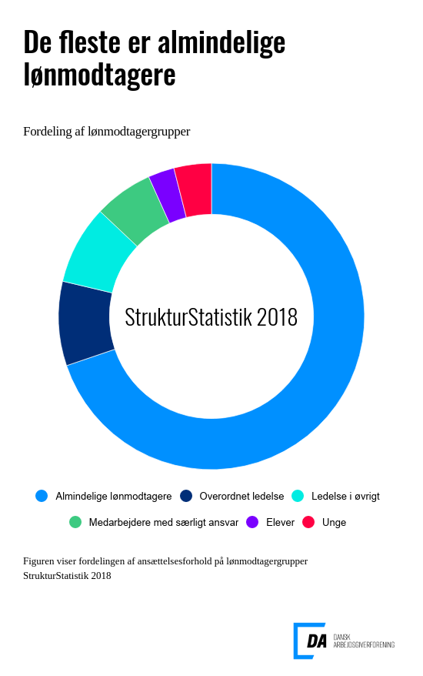

Link til figuren

Bredt dækkende statistik
1.002.066 ansættelsesforhold indgår i statistikken for 2018. Der er således ca. 45.000 flere ansættelsesforhold i statistikken i år sammenlignet med 2017. Stigningen i antallet af ansættelsesforhold er dels et udtryk for, at flere virksomheder er blevet en del af DA-fællesskabet, og dels et udtryk for at antallet af ledige stillinger er meget lavt. Samtidigt er det også et udtryk for, at kvaliteten af det data, der bliver indberettet, bliver bedre og bedre. Lønniveauerne afspejler den underliggende populations sammensætning, og derfor skal lønniveauer i statistikker for forskellige år sammenlignes med forsigtighed.

2. Medarbejderomkostninger
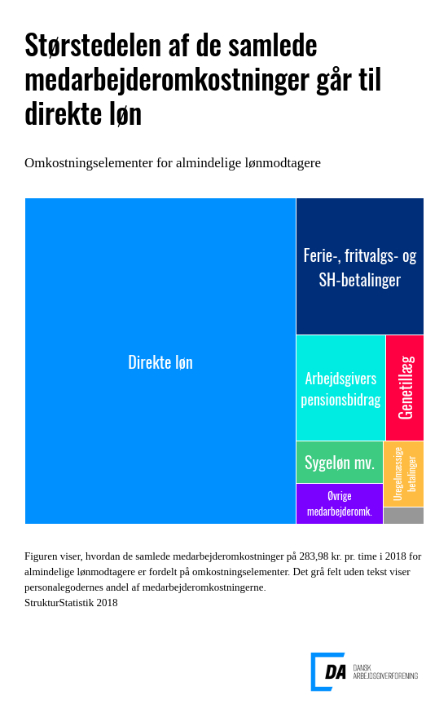

Link til figur
Sammensat af flere forskellige lønelementer
De samlede medarbejderomkostninger er sammensat af forskellige lønelementer, hvoraf omkostninger til direkte løn udgør den største del.
I tabellerne hørende til dette afsnit er medarbejderomkostningerne fordelt på lønmodtagergruppe, arbejdsfunktion, branche og ansættelsesvilkår.

4. Udvikling
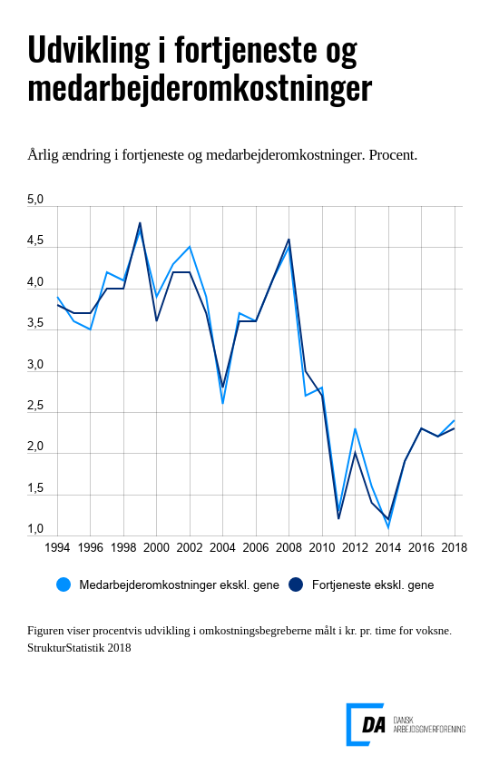

Link til figur

Beregning af stigningstakter
I beregningen af stigningstakterne indgår alene voksne lønmodtagere beskæftiget på arbejdssteder, som indgår i statistikken to på hinanden følgende år. Derved undgås tilfældige variationer som følge af ændringer i statistikkens dækningsgrad.

Tabellerne i dette afsnit indeholder stigningstakter for voksne opdelt på arbejdsfunktioner, brancher og regioner.

Metode
 |  | Indholdsfortegnelse

 | StrukturStatistikken
Kort om statistikken | StrukturStatistikken er den årlige lønstatistik, der giver en detaljeret beskrivelse af lønforholdene på DA-området og er en central kilde til information om lønspredning og lønstruktur.

 | Statistikken giver mulighed for at sammenligne, hvad det koster at få udført en times arbejde for forskellige arbejdsfunktioner, brancher, regioner, erhvervserfaring m.v.

 | Virksomhederne kan bl.a. bruge statistikken ved: • ansættelse af medarbejdere • regulering af lønninger • omkostningsberegninger

 | Virksomheder, der er medlem i en DA-organisation, vil desuden kunne finde tal for egen virksomhed i NetStat og enkelt sammenligne tal for egne medarbejdere med virksomheder inden for branchen.

 | Statistikken bruges desuden ved overenskomstforhandlinger, løsning af lønkonflikter og til branchespecifikke analyser, ligesom statistikken benyttes ved lovforberedende arbejde og til statens regulering af en række overførselsindkomster m.v.

Hvad måler statistikken? | Statistikken belyser lønstrukturen og -udviklingen på årsbasis for ansatte på DA-området. Lønstrukturen beskrives ved fordelinger, som indeholder oplysninger om spredning i lønniveauer.

Hvad er formålet med StrukturStatistikken? | Statistikken bidrager med viden om lønforhold på DA-området, der er en væsentlig forudsætning for, at arbejdsgivere og arbejdstagere kan forhandle på et oplyst grundlag. StrukturStatistikken udgør sammen med KonjunkturStatistikken og International LønStatistik DA’s LønStatistik. StrukturStatistikken og KonjunkturStatistikken supplerer hinanden i forhold til at beskrive lønforholdene på DA-området. Konjunkturstatistikkens primære formål er at belyse den aktuelle lønudvikling på kvartalsbasis og på et mere aggregeret niveau, mens Strukturstatistikkens primære formål er at belyse lønstrukturen på et meget detaljeret niveau. Strukturstatistikken bidrager således med information om lønstrukturen og -udviklingen for langt mere detaljerede grupper end KonjunkturStatistikken. Statistikken giver mulighed for at lave analyser på et detaljeret niveau bl.a. for afgrænsede gruppe på DA-området, hvor man kombinerer arbejdsfunktion, branche, geografi, uddannelse m.v.

Hvad bruges statistikken til? | StrukturStatistikken danner grundlag for eller leverer input til en række af DA’s statistikker. NetStat for arbejdsgiverorganisationer under DA og deres medlemmer og for eksterne, som har interesse i at lave analyser af lønstrukturen. Overenskomststatistikken har ligeledes sit udgangspunkt i StrukturStaistikken og bliver brugt ved overenskomstforhandlinger. De kønsopdelte lønstatistikker (jf. lov- eller overenskomstbe-stemmelser), der dannes direkte på baggrund af indberetninger til StrukturStatistikken. Der er ikke knyttet yderligere indberetninger til disse statistikker.

 | FraværsStatistikken tager også afsæt i StrukturStatistikken, da de mulige arbejdstimer i statistikken hentes fra StrukturStatistikken. Det er således en forudsætning af virksomhederne har indberettet til StrukturStatistikken for at kunne indgå i FraværsStatistikken. UlykkesStatistikken henter oplysninger om præsterede arbejdstimer fra StrukturStatistikken. Her er det ligeledes en forudsætning, at der er indberettet til StrukturStatistikken. JobskifteStatistikken bruger informationer om skifte i ansættelsesforhold fra StrukturStatistikken til at beskrive til- og afgang på arbejdsstederne. KonjunkturStatistikken bruger timerne fra StrukturStatistikken til at basere vægtberegning på. Udover ovenstående, så bruges StrukturStatistikken til en lang række analyser, og der dannes input til Satsregulering for Finansministeriet.

Vigtige begreber | Det gennemgående lønbegreb i statistikken er fortjeneste ekskl. genetillæg. Dette lønbegreb angiver de samlede betalinger fra arbejdsgiveren til lønmodtageren bortset fra genebetalinger. Fortjeneste ekskl. genetillæg udgør størstedelen af de samlede medarbejderomkostninger, der er knyttet til et ansættelsesforhold. Figuren nedenfor illustrerer sammensætningen af lønelementer for de respektive timelønsbegreber.

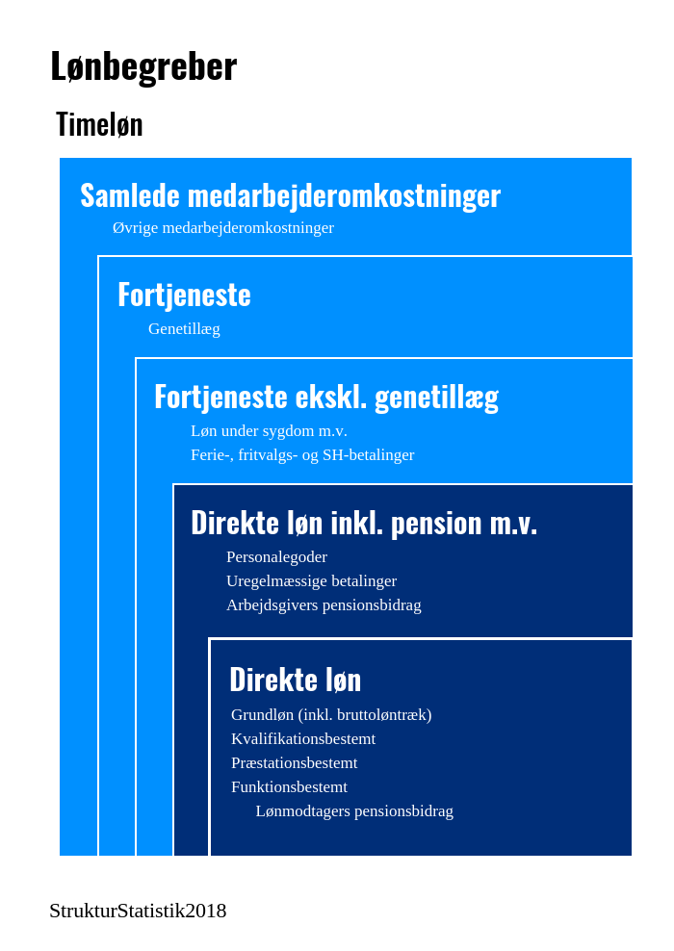

 | 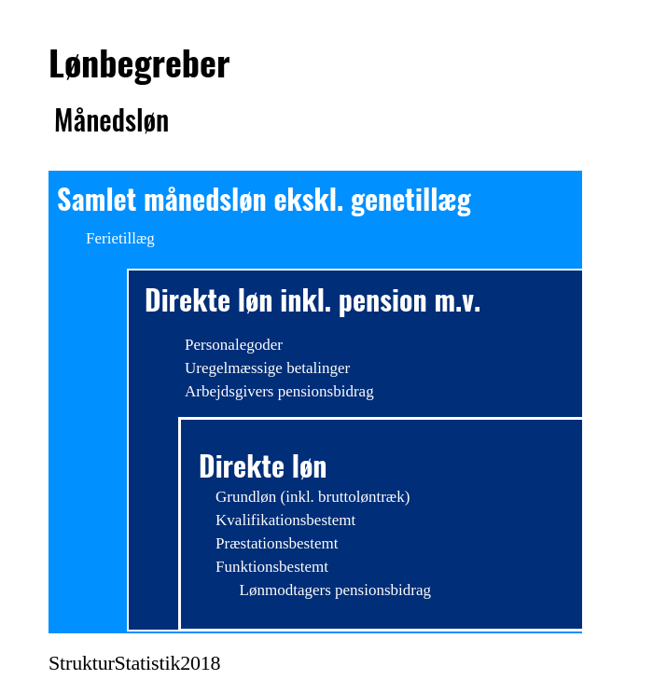 Præsterede arbejdstimer er et centralt begreb i forhold til beregningen af lønniveauerne og er defineret som betalt arbejdstid inkl. overarbejde fratrukket fravær som følge af sygdom, barsel, ferie m.v. Formidlingen af statistikkens resultater baseres på forskellige statistiske mål, som median, kvartiler og gennemsnit.

Hvordan beregnes lønniveauerne? | Lønbegreberne opgøres pr. præsteret arbejdstime, det vil sige den tid, hvor medarbejderen faktisk arbejder og vægtes med antallet af dage, ansættelsesforholdet har udgjort i året.

Hvor kommer data fra? | Statistikken dannes på baggrund af lønindberetninger fra virksomheder organiseret under DA. Oplysningerne kommer direkte fra virksomhedernes lønsystemer.

Hvor mange er med i statistikken? | Alle virksomheder organiseret under DA med mindst 2 ansatte. Det vil sige ca. 14.700 virksomheder og omkring 1.000.000 ansættelsesforhold.

Hvem er med? | Alle lønmodtagere.
Referencetid | Kalenderår.
Service til brugere | Du kan sammenligne din egen virksomhed med resten af branchen på NetStat.dk. Du kan også abonnere på vores nyhedsbreve og modtage statistikken i Excel-regneark. Begge dele er gratis for medlemmer af en organisation på DA-området. Andre henvises til webshoppen (link) eller kontakt salg@da.dk.

Hvor ofte udkommer statistikken? | Statistikken offentliggøres årligt den 15. maj.

